DR42 GBUR
NE MODIFIEZ QUE LES CASES SURLIGNEES EN JAUNE
 | RAPPORT DE PESEE DU |  |  | 2022-03-11
Aéronef concerné: DR400-120 / F-GBUR/ N°1374
Masse maxi 900 kg
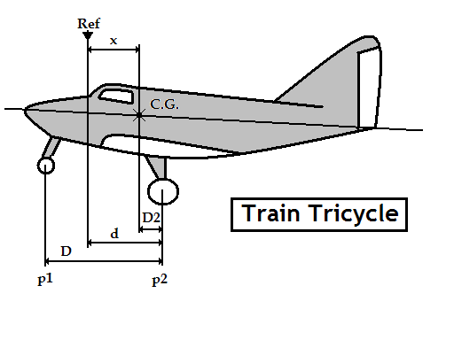 |  | Mise à niveau: | Longeron sup de fuselage
 |  | Référence: | Bord d'attaque de l'aile, Corde 1,71
 |  | d = | 0.828
 |  | D = | 1.647
 |  | Distance du C.G | Formule | Résultat
 |  | aux roues principales | D2 = [( p1 x D ) / M] | 0.495
 |  | à la référence | X = d-D2 | 0.333
CORRECTION | Masse(kg) | Moment | Masse à vide (Kg)
Masse mesurée | 559 | 186.156 | Position | Masse nette (Kg)
Carburant Principal | 0 | 0.000 | Roue Gauche | 193
Carburant Ailes | 0 | 0.000 | Roue Droite | 198
Carburant supplémentaire | 0 | 0.000 | Roue avant (P1) | 168
Masse à vide corrigée | 559 | 186.156 | Masse mesurée | 559
 | Litres | Masse (kg) | Bras de levier (m) | Moment (m.kg)
Avion vide |  | 559.000 | 0.333 | 186.156
Equipage |  | 154.000 | 0.410 | 63.140
Passagers |  | 77.000 | 1.190 | 91.630
Bagages |  | 10.000 | 1.900 | 19.000
Carburant Principal | 110 | 79.200 | 1.120 | 88.704
Carburant arrière |  |  | 0.000
Carburant supplémentaire |  |  | 0.000
Total départ |  | 879.200 | 0.510 | 448.630

Visa: |  | Pesée précédente : | 2014-05-14 | 551.0Kg
(limites d'impression)
Attention : les pesées ne sont pas toujours faîtes dans les mêmes conditions
Ici l'avion "vide" ne contient que ses instruments et son huile, pas d'essence.

Pour éviter la destruction intempestive des formules, cette feuille est "protégée"
Pour supprimer cette protection faire : "Outils", "Protection", "Ôter la protection de la feuille"

 | Zone de travail ; ne pas toucher
 | zones à saisir
 |  | Bras de levier | Masse
 | Avion type | DR400-120
 | Avion immat | F-GBUR
 | Date pesée | 2022-03-11
 | N° série | 1374
 | Niveau | Longeron sup de fuselage
 | Réf | Bord d'attaque de l'aile, Corde 1,71
 | d | 0.828
 | D | 1.647
 | Roue G | 193
 | Roue D | 198
 | Roue AV | 168
Pesée | Ex Pesée | 2020-11-11 | 574.000 kg
 | AV bas | 0.205 | 500.000 kg
 | AV haut | 0.205 | 750.000 kg
 | MOYEN | 0.428 | 900.000 kg
 | AR haut | 0.564 | 900.000 kg
 | AR bas | 0.564 | 500.000 kg
 | Calcul | 0.510 | 879 kg
 | Poids max |  | 900 kg
 | Passagers AV | 0.410
 | Passagers AR | 1.190
 | Bagages | 1.900
 | Ess Principal | 1.120
 | Ess Arr
 | Ess Supp

